Sheet5
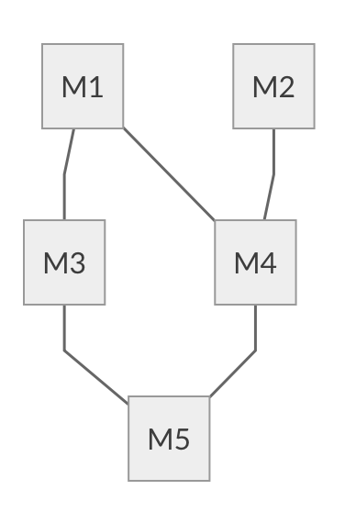

깊이 우선 | :M5→M3→M1→M4→M1→M2
너비 우선 | :M5→M3→M4→M1→M2
C3 | :M5→M4→M3→M2→M1

